Sheet1
美标卫浴报价-阿里特价
美标产品都可以做，篇幅有限更多需求直接联系老板
老板微信：15381093172，暗号：阿里施源
型号D33-16淋浴房 | 型号D40-14淋浴房
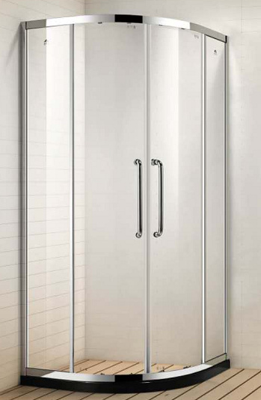 | 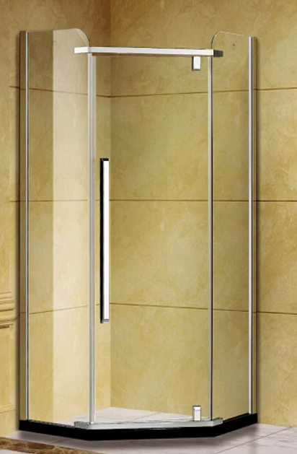
阿里专享价 | 阿里专享价
599元/㎡ | 780元/㎡
门店价格 | 门店价格
1460元/㎡ | 1760元/㎡

型号D39-11一字不锈钢淋浴房 | 型号8801实木浴室柜
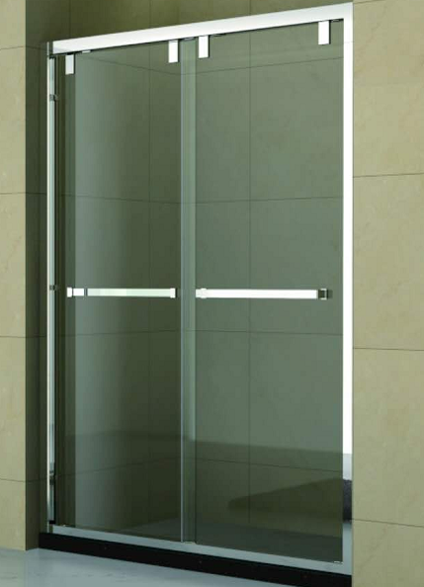 | 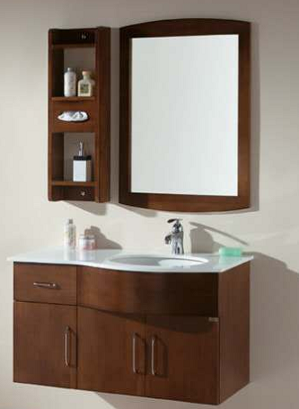
阿里专享价 | 阿里专享价
899元/㎡ | 2960
门店价格 | 门店价格
2490元/㎡ | 5980

型号2023实木浴室柜
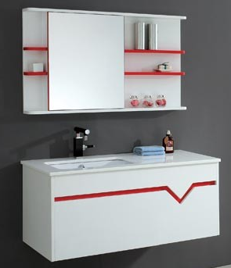
阿里专享价
2980
门店价格
5980

型号CP2769 | 型号CP1836
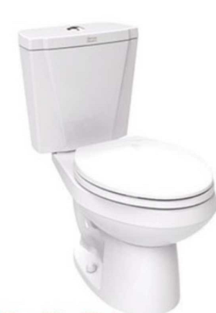 | 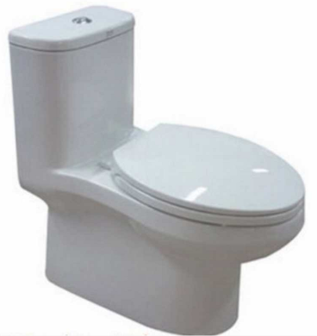
阿里专享价 | 阿里专享价
1199 | 2150
门店价格 | 门店价格
3150 | 5374
型号CP1808 | 型号CP2012智能马桶
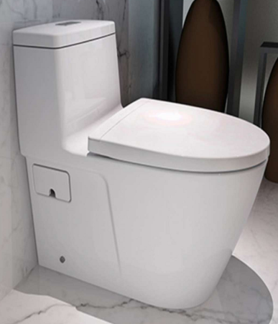 | 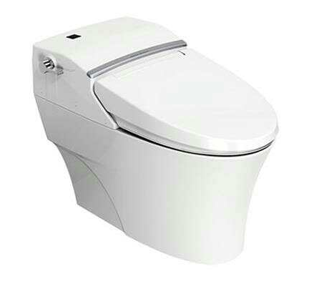
阿里专享价 | 阿里专享价
3180 | 5899
门店价格 | 门店价格
9934 | 21518
型号CP9088花洒 | 型号CP9089三联花洒
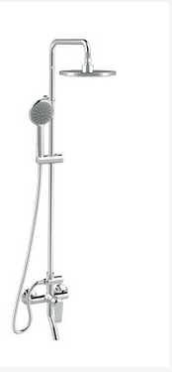 | 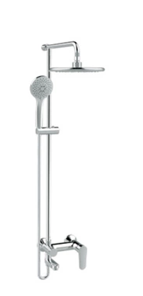
阿里专享价 | 阿里专享价
1399 | 1999
门店价格 | 门店价格
4854 | 4174

